Munka1
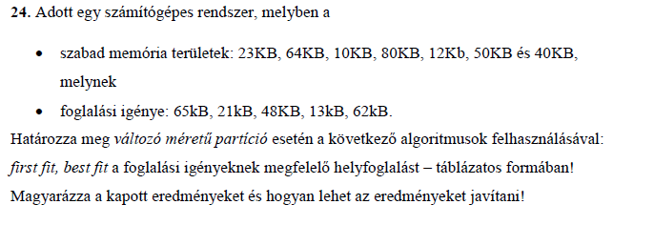
First fit
Szabad területek | 23 | 64 | 10 | 80 | 12 | 50 | 40
1. Foglalás | 23 | 64 | 10 | 65--15 | 12 | 50 | 40 | 65kB foglalási igény
2. Foglalás | 21--2 | 64 | 10 | 65--15 | 12 | 50 | 40 | 21kB foglalási igény
3. Foglalás | 21--2 | 64 | 10 | 65--15 | 12 | 48--2 | 40 | 48kB foglalási igény
4. Foglalás | 21--2 | 64 | 10 | 65--15 | 12 | 48--2 | 27--13 | 13kB foglalási igény
5. Foglalás | 21--2 | 62--2 | 10 | 65--15 | 12 | 48--2 | 27--13 | 62kB foglalási igény

Best fit
Szabad területek | 23 | 64 | 10 | 80 | 12 | 50 | 40
1. Foglalás | 13--10 | 64 | 10 | 80 | 12 | 50 | 40 | 13kB foglalási igény
2. Foglalás | 13--10 | 64 | 10 | 80 | 12 | 50 | 21--19 | 21kB foglalási igény
3. Foglalás | 13--10 | 64 | 10 | 80 | 12 | 48--2 | 21--19 | 48kB foglalási igény
4. Foglalás | 13--10 | 62--2 | 10 | 80 | 12 | 48--2 | 21--19 | 62kB foglalási igény
5. Foglalás | 13--10 | 62--2 | 10 | 65--15 | 12 | 48--2 | 21--19 | 65kB foglalási igény
 |  |  |  |  |  |  |  |  | Eredményjavítás: 1. Szemétgyűjtés (garbage collection) alkalmazása, azaz nem kielégíthető igények esetében a memória allokáció futási idejének átrendezése. 2. Lapszervezés használata.

